佛山情况2
粤省事佛山整体数据情况（http://192.168.5.91:8080/elbigscreen/api/http?serviceId=jl2q_getCommomInterfaceByTableName&t=yss_shi）
名称 | 数据量 | 数广数据更新时间 | 备注
本月活跃用户（统计3月份）(activeUsers) | 610,873
公众号累计粉丝数(registeredUser) | 188,388
上线服务事项(onlineService) | 370
本地化上线服务事项(localOnlineService) | 23
总业务量(business) | -
本地化服务业务量(localBusiness) | 3,417,301

各地市本地化事项数（http://192.168.5.91:8080/elbigscreen/api/http?serviceId=jl2q_getCommomInterfaceByTableName&t=yss_shionlineservice）
序号（num） | 单位（department） | 本地化上线事项数（需扣除省统筹事项） （matterNum）
1 | 佛山市 | 23
2 | 肇庆市 | 24
3 | 江门市 | 21
4 | 茂名市 | 8
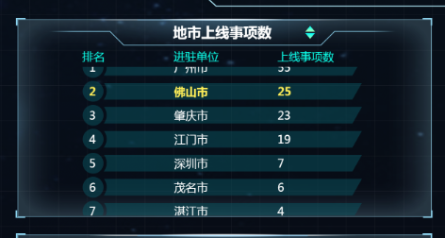
5 | 湛江市 | 6
6 | 云浮市 | 2
7 | 河源市 | 2
8 | 梅州市 | 18

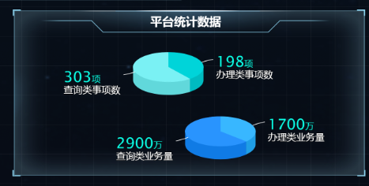

佛山本地化上线业务数据情况（http://192.168.5.91:8080/elbigscreen/api/http?serviceId=jl2q_getCommomInterfaceByTableName&t=yss_shistatisticaldata）
名称 |  | 佛山市 | 数广数据更新时间 | 备注
事项数 | 办理类（handleMatter） | 7
 | 查询类（queryMatter） | 16
累计业务量 | 办理类（handleBusiness） | 5,098
 | 查询类（queryBusiness） | 3,412,203

佛山市用户数据统计（http://192.168.5.91:8080/elbigscreen/api/http?serviceId=jl2q_getCommonInterfaceBy3CG1&t=yss_shioperationstate&c1=date&c2=registeredUser&c3=activeUsers）
日期（date） |  | 7天活跃用户（activeUsers） | 数广数据更新时间 | 备注
1月18日至1月24日 |  | 407,874
1月25日至1月31日 |  | 470,415
2月1日至2月7日 |  | 448,582
2月18日至2月14日 |  | 470,552
2月15日至2月21日 |  | 518,697
2月22日至2月28日 |  | 547,533
3月1日至3月7日 |  | 492,822
3月8日至3月14日 |  | 536,597
3月15日至3月21日 |  | 539,479
3月22日至3月28日 |  | 611,766

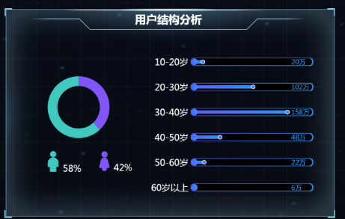
佛山市活跃用户结构分析数据统计（http://192.168.5.91:8080/elbigscreen/api/http?serviceId=jl2q_getCommonInterfaceBy2CG&t=yss_shiuserstructure&c1=age&c2=userNumber）
年龄段/性别（age） | 2月份活跃用户量 | 3月份活跃用户量（userNumber） | 数广数据更新时间 | 备注
18-24岁 | 89,541 | 73,305
25-29岁 | 134,254 | 140,501
30-39岁 | 195,921 | 226,023
40-49岁 | 95,178 | 109,957
50岁以上 | 32,639 | 42,761

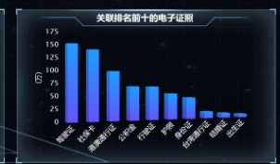
男 | 354,637 | 384239
女 | 192,896 | 226634

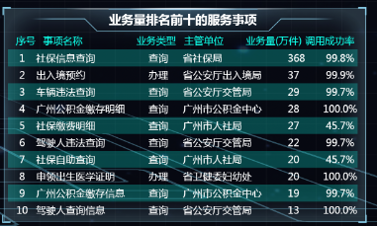
佛山市本地化事项业务量排名前十的服务事项（http://192.168.5.91:8080/elbigscreen/api/http?serviceId=jl2q_getCommomInterfaceByTableName&t=yss_shibusinesstopmatter）
序号（num） | 事项名称（itemName） | 业务类型（type） | 主管单位（mainUint） | 3月业务量（万件）（business） | 调用成功率（successRate） | 数广数据更新时间 | 备注
1 | 公积金缴存信息查询 | 查询 | 佛山市住房公积金管理中心 | 451,077 | 100%
2 | 城镇职工五险缴费明细查询 | 查询 | 佛山市社保局 | 209,982 | 93%
3 | 公积金贷款信息查询 | 查询 | 佛山市住房公积金管理中心 | 171,316 | 100%
4 | 医保个账划拨明细查询 | 查询 | 佛山市社保局 | 146,987 | 93%
5 | 公积金资金明细查询 | 查询 | 佛山市住房公积金管理中心 | 45,122 | 100%
6 | 养老保险待遇领取信息查询 | 查询 | 佛山市社保局 | 20,998 | 93%
7 | 失业保险待遇领取信息查询 | 查询 | 佛山市社保局 | 20,998 | 93%
8 | 工伤保险待遇领取信息查询 | 查询 | 佛山市社保局 | 20,998 | 93%
9 | 公积金提取明细查询 | 查询 | 佛山市住房公积金管理中心 | 10,695 | 100%
10 | 公积金可贷额度计算查询 | 查询 | 佛山市住房公积金管理中心 | 6,750 | 100%

广东省情况
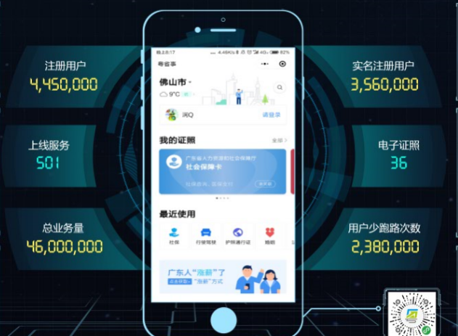
粤省事广东省整体数据情况（http://192.168.5.91:8080/elbigscreen/api/http?serviceId=jl2q_getCommomInterfaceByTableName&t=yss_sheng）
名称 | 数据量 | 数广数据更新时间 | 备注
累计实名注册用户(realNameUser) | 9,117,503
累计公众号粉丝数(registeredUser) | 2,326,414
上线服务事项(onlineService) | 582
零跑动事项数(runningCount) | 500
电子证照(elricCertificate) | 53
累计业务量(business) | 113,435,928

广东省上线事项数（http://192.168.5.91:8080/elbigscreen/api/http?serviceId=jl2q_getCommomInterfaceByTableName&t=yss_shengonlineservice）
序号（num） | 单位（department） | 上线事项数（包括省统筹及市统筹的事项数）（matterNum）
 | 省 | 582
1 | 肇庆市 | 381
2 | 梅州市 | 375
3 | 佛山市 | 370
4 | 茂名市 | 365
5 | 湛江市 | 363
6 | 江门市 | 360
7 | 云浮市 | 359
8 | 河源市 | 359
9 | 广州市
10 | 深圳市
11 | 珠海市
12 | 韶关市
13 | 汕尾市
14 | 汕头市
15 | 潮州市
16 | 揭阳市
17 | 惠州市
18 | 中山市
19 | 东莞市
20 | 清远市
21 | 阳江市
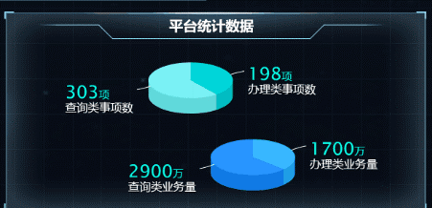
广东省数据统计情况表（http://192.168.5.91:8080/elbigscreen/api/http?serviceId=jl2q_getCommomInterfaceByTableName&t=yss_shengstatisticaldata）
名称 |  | 全省 | 数广数据更新时间 | 备注
事项数 | 办理类（handleMatter） | 379
 | 查询类（queryMatter） | 203
累计业务量 | 办理类（handleBusiness） | 5,424,040
 | 查询类（queryBusiness） | 108,011,888

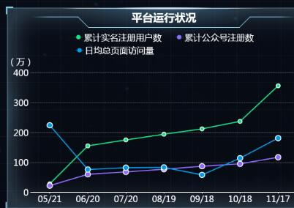
广东省平台运行状况（http://192.168.5.91:8080/elbigscreen/api/http?serviceId=jl2q_getCommonInterfaceBy4CG&t=yss_shengoperationstate&c1=date&c2=registeredUser&c3=publicUser&c4=pageAccesses）
时间（date） | 累计实名注册用户（registeredUser） | 累计公众号注册数（publicUser） | 月均总页面访问量（pageAccesses） | 数广数据更新时间 | 备注
22018年5月30日 | 1,278,905 | 524,047 | 5,502,319
22018年6月30日 | 1,634,028 | 651,073 | 1,260,345
2018-07-31 | 1,933,493 | 738,735 | 1,141,997
2018-08-31 | 2,297,593 | 832,567 | 1,258,417
2018-09-30 | 2,639,966 | 932,604 | 1,203,830
2018-10-31 | 3,159,517 | 1,043,240 | 1,686,043
2018-11-30 | 4,170,755 | 1,354,171 | 3,258,109
2018-12-30 | 5,033,213 | 1,546,080 | 2,632,502
2019-01-30 | 6,366,313 | 1,781,791 | 4,609,797
2019-02-28 | 7,711,728 | 1,997,852 | 5,455,603
2019-03-31 | 9,117,503 | 2,326,414 | 6,253,099

全省实名注册用户结构（http://192.168.5.91:8080/elbigscreen/api/http?serviceId=jl2q_getCommonInterfaceBy2CG&t=yss_shenguserstructure&c1=age&c2=userNumber）
年龄段/性别（age） | 累计用户量（userNumber） | 统计时间 | 数广数据更新时间 | 备注
18-24岁 | 1,094,100
25-29岁 | 2,097,026
30-39岁 | 3,373,476
40-49岁 | 1,641,151
50岁以上 | 638,225

男 | 5,734,909
女 | 3,382,594

广东省业务量排名前十的服务事项（http://192.168.5.91:8080/elbigscreen/api/http?serviceId=jl2q_getCommomInterfaceByTableName&t=yss_shengbusinesstopmatter）
序号（num） | 事项名称（itemName） | 业务类型（type） | 主管单位（mainUint） | 2月业务量（万件）（business） | 调用成功率（successRate） | 数广数据更新时间 | 备注
1 | 公积金账户明细查询 | 查询 | 深圳市住房公积金管理中心 | 377 | 100%
2 | 公积金提取明细查询 | 查询 | 深圳市住房公积金管理中心 | 303 | 100%
3 | 公积金业务预约查询 | 查询 | 深圳市住房公积金管理中心 | 276 | 100%
4 | 公积金提取试算 | 查询 | 深圳市住房公积金管理中心 | 273 | 100%
5 | 公积金贷款信息 | 查询 | 深圳市住房公积金管理中心 | 208 | 100%
6 | 公积金缴存信息 | 查询 | 深圳市住房公积金管理中心 | 128 | 100%
7 | 公积金缴存明细查询 | 查询 | 广州市住房公积金管理中心 | 51 | 100%
8 | 公积金明细账查询 | 查询 | 湛江市政府 | 50 | 100%
9 | 公积金缴存信息 | 查询 | 佛山市住房公积金管理中心 | 45 | 100%
10 | 办证进度查询 | 查询 | 广东省公安厅出入境管理局 | 40 | 99%

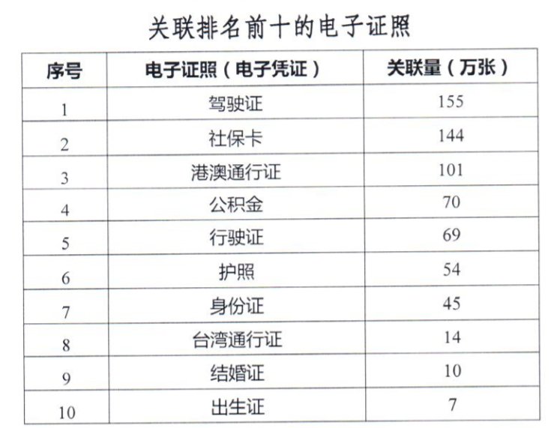
广东省关联排名前十的电子证照（http://192.168.5.91:8080/elbigscreen/api/http?serviceId=jl2q_getCommonInterfaceBy2CG&t=yss_electroniccertificate&c1=certificate&c2=correlation）
序号 | 电子证照（certificate） | 累计关联量（万张）（correlation） | 数广数据更新时间 | 备注
 | 社保卡 | 388
 | 驾驶证 | 271
 | 公积金 | 257
 | 港澳通行证 | 186
 | 电子身份证 | 183
 | 行驶证 | 114
 | 护照 | 85
 | 结婚证 | 24
 | 台湾通行证 | 22
 | 居住证 | 16

